Sheet1
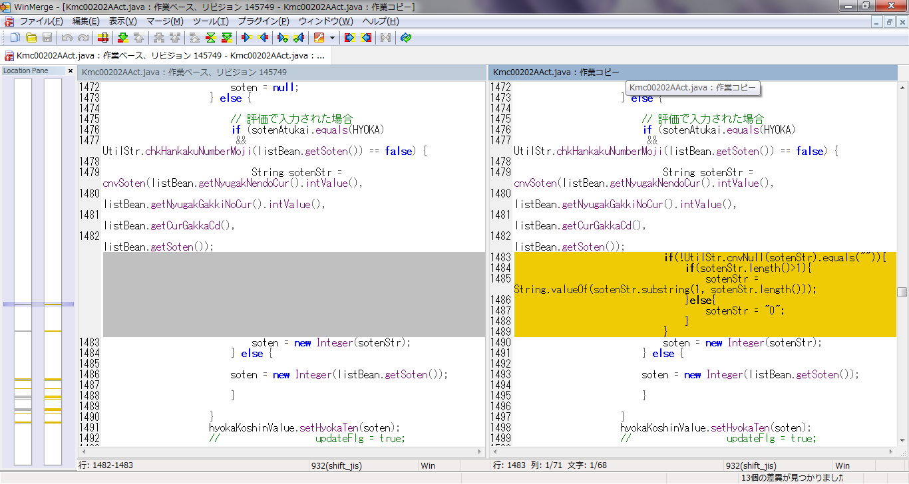
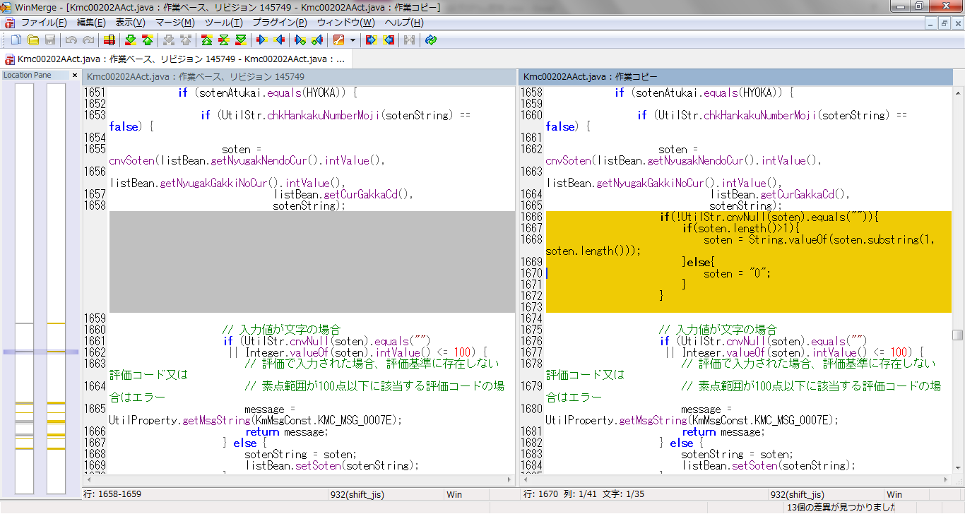
SaitenService.java

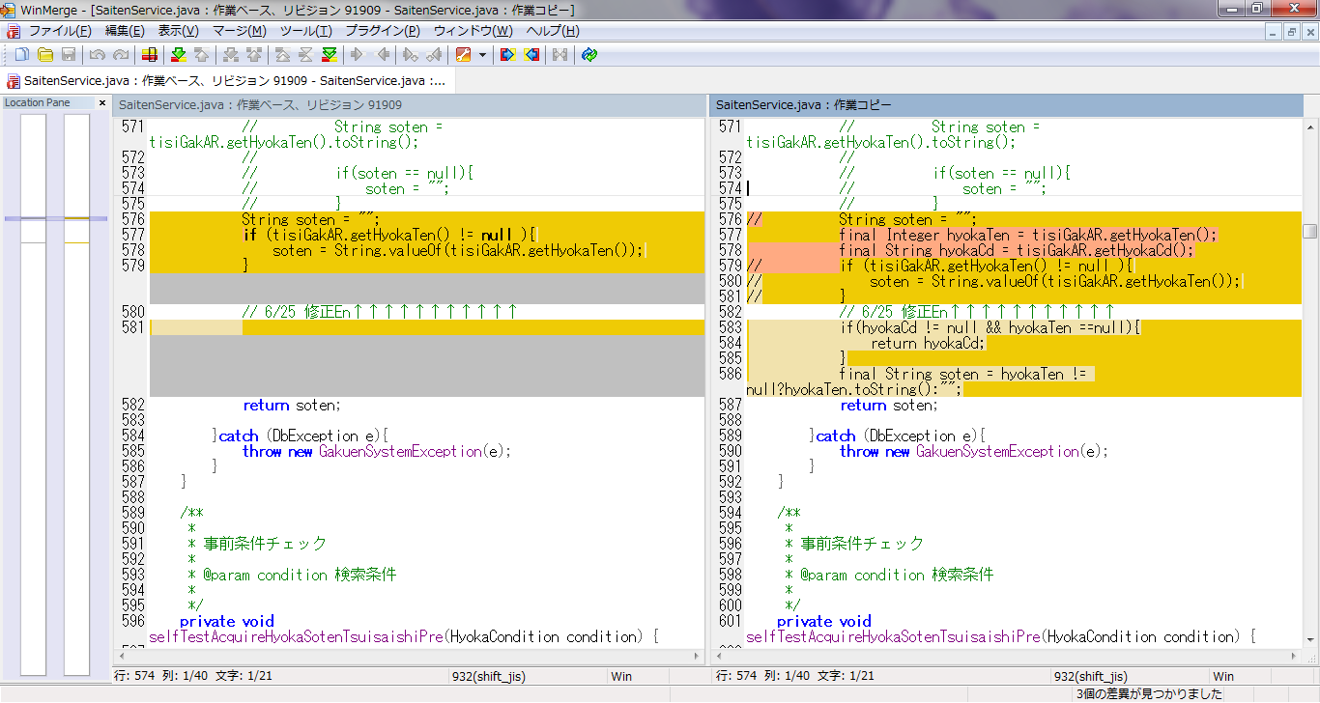
・追再試験素点判断する。
・素点非空、素点返事。
・素点空、評価コード非空、評価コードを返事。

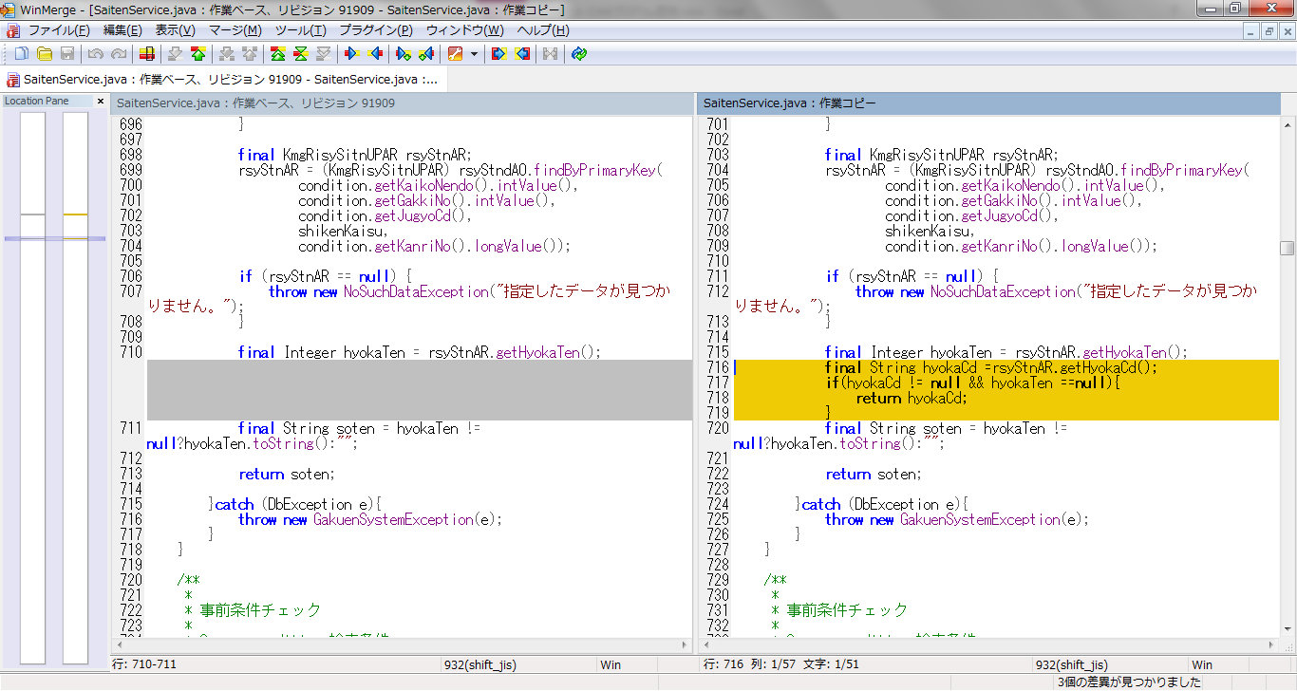

・定期試験素点判断する。
・素点非空、素点返事。
・素点空、評価コード非空、評価コードを返事。

Kmc00202AAct.java

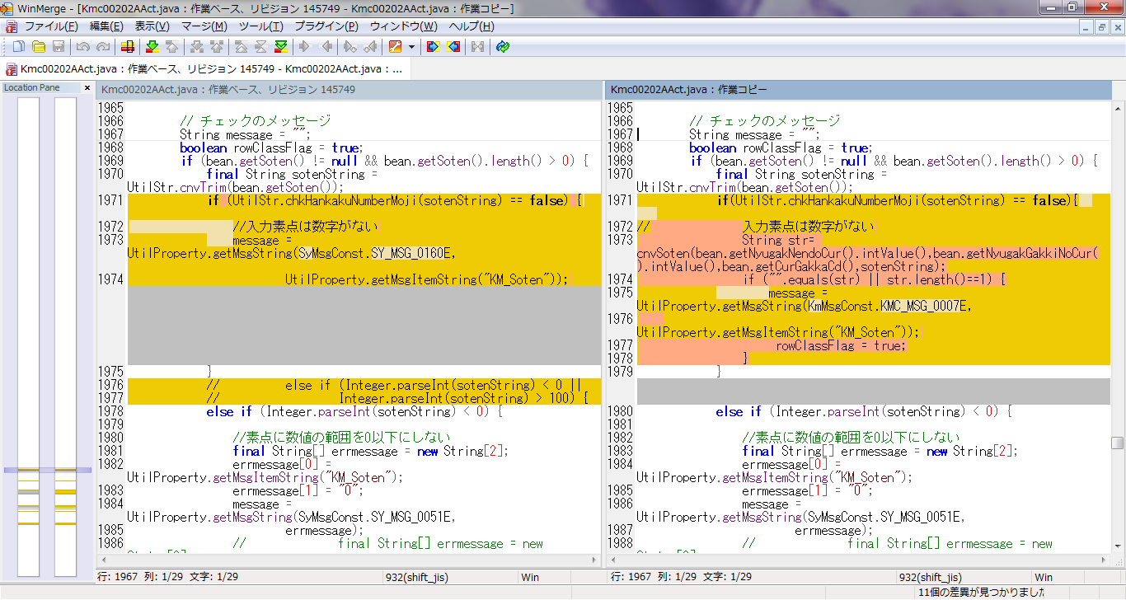

・入力素点は数字がない
・cnvSoten()返事のデータは空や、长度1や。エラーがあります。

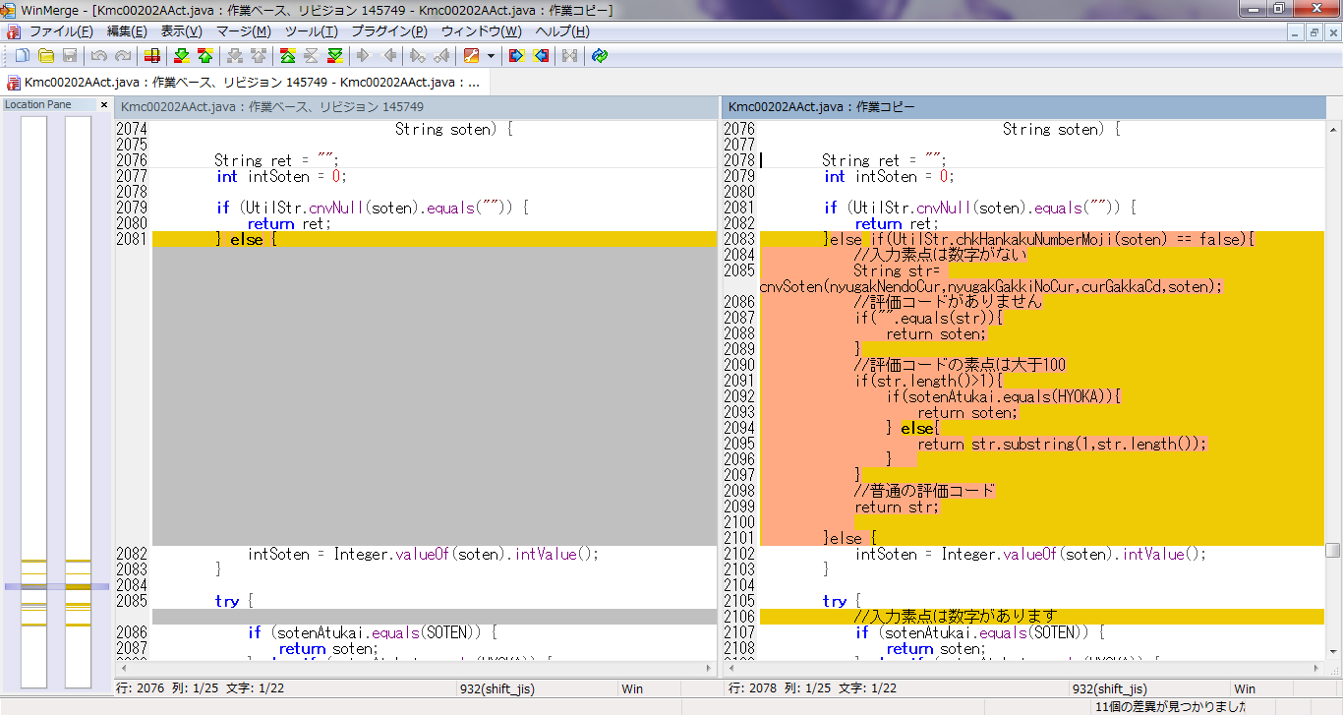
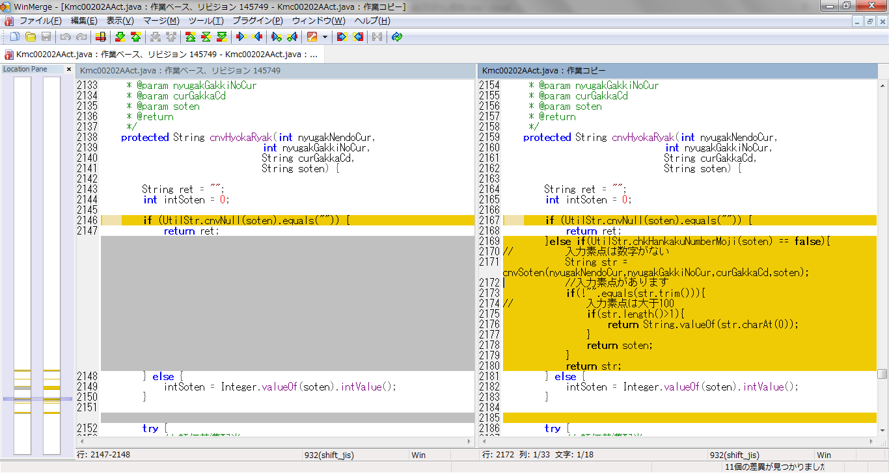

・素点欄データ
・入力数字がない
・cnvSoten()返事のデータ判断する

・評価コードデータ
・入力数字がない
・cnvSoten()返事のデータ判断する

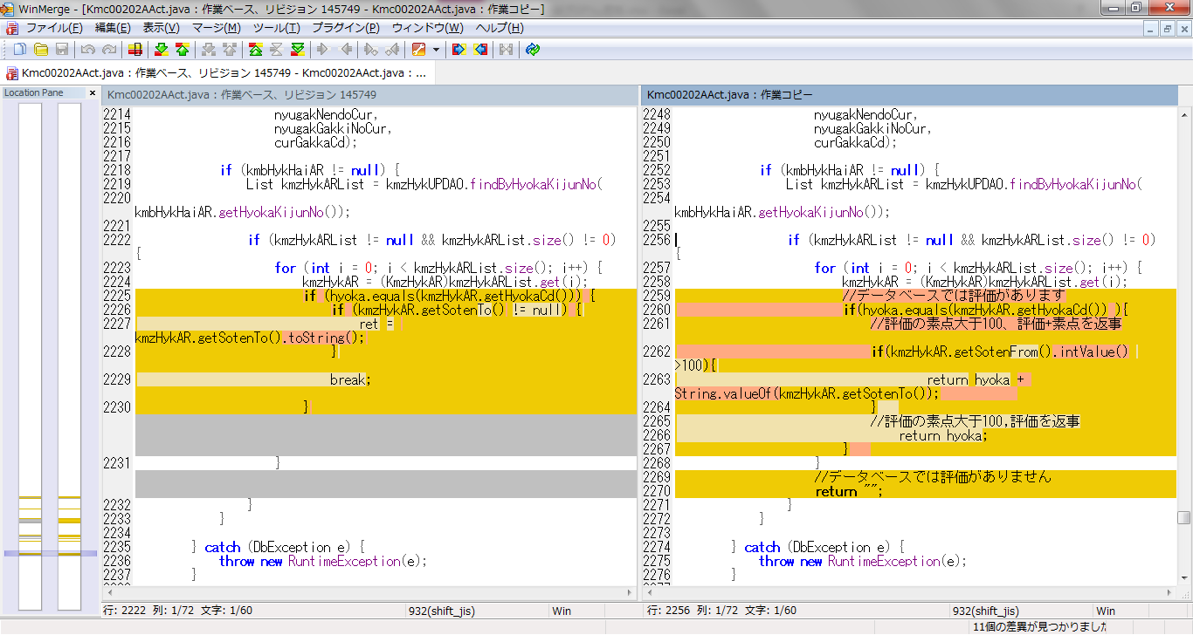

･入力素点を判断する。
・データベースでは評価があります
・素点大于100、評価+素点を返事、 else 評価を返事。
・データベースでは評価がありません
空を返事

確定ボタン押下時、素点変换

